Hoja1
2024-01-20

LA PAZ 28 - HAEDO 4460-2005
BUENOS AIRES luquearti@gmail.com
____________________________________________________________________________________
" Pasador Cerrojo ”
“ Tirador Traba Resorte”
“ Super Referzado ”
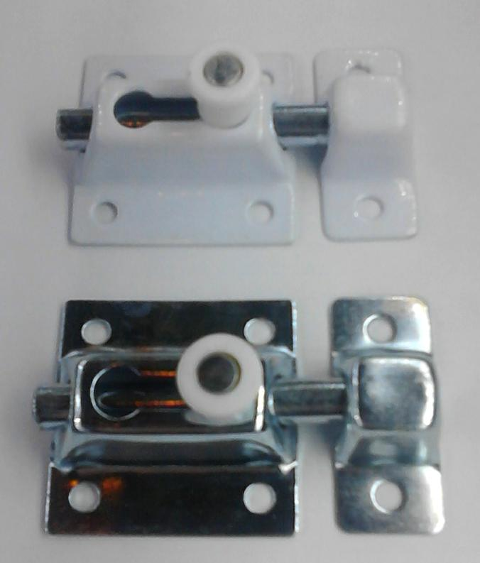

COD. | DESCRIPCION | PRECIO
PBOL-35 | Pasador Traba Resrte 35mm. ZINC. | 534.58
PBOL-36 | Pasador Traba Resrte 35mm. BLANCO | 552.87
PBOL-45 | Pasador Traba Resrte 45mm. ZINC. | 562.71
PBOL-46 | Pasador Traba Resrte 45mm. BLANCO | 579.59
PBOL-61 | Pasador Traba Resrte 60mm. BLANCO | 830.01
PBOL-65 | Pasador Traba Resrte 60mm. ZINC. | 800.44
PBOL-80 | Pasador Traba Resrte 80mm. ZINC. | 1118.40
PBOL-85 | Pasador Traba Resrte 80mm. BLANCO | 1147.94

Envase: x 12 unidades

N

